Лист 1
Прайс-лист
МИР ПРЯЖИ

В валюте: руб. (курс 1).
Цены указаны на 07.08.2020

№ | Номенклатура/ Характеристика номенклатуры | Описание | Изображение | Артикул | Цена | Ед. | Остаток | Ссылка на сайт
 | Шпули металлические стандартные Aurora AU-1102M, в блистере 5 шт. | Шпули металлические стандартные Aurora AU-1102M, в блистере 5 шт. | 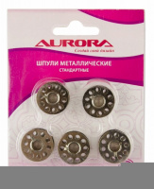 | AU-1102M | 87.53 |  |  | Изображение
 | Шпули металлические стандартные Aurora AU-1102M, в блистере 5 шт. |  |  |  | 87.53 | шт | 9 | Изображение
 | Шпули пластиковые стандартные Aurora AU-1103, в блистере 5 шт. | Шпули пластиковые стандартные Aurora AU-1103, в блистере 5 шт. | 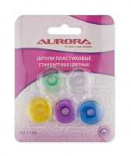 | AU-1103 | 119.36 |  |  | Изображение
 | Шпули пластиковые стандартные Aurora AU-1103, в блистере 5 шт. |  |  |  | 119.36 | шт | 9 | Изображение

